Лист1
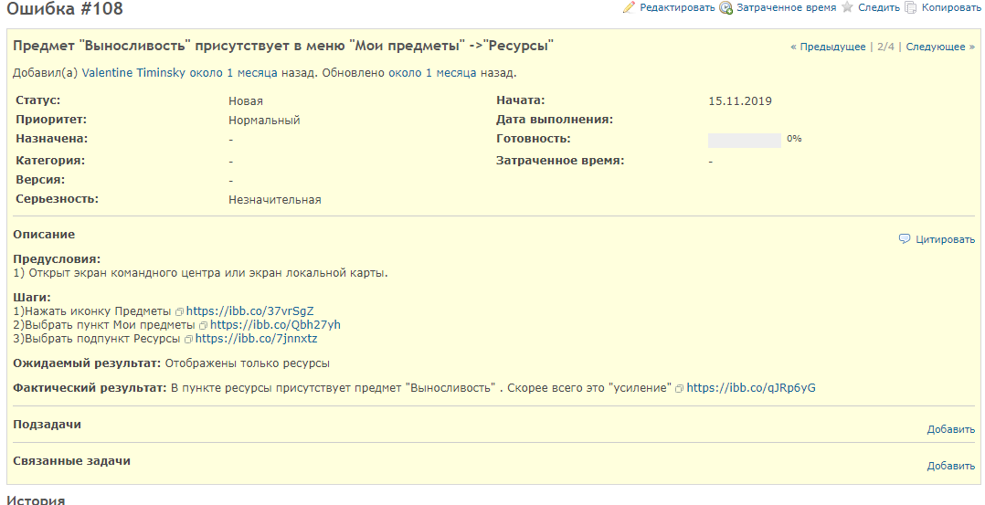
1) Анализ изменений - исправлено: неверное отображение предметоа "выносливость" в меню "ресурсы" , возможный затронутый функционал: Отображение в пунктах Мои предметы - Усиления, Ускорения, Ресурсы, Все предметы, Предметы для синтеза; Магазин - Другие предметы, Усиления, Ускорения , Ресурсы. Магазин - покупка предметов.
2) Подтверждающее тестирование тест - кейс проверяющий исправленный баг
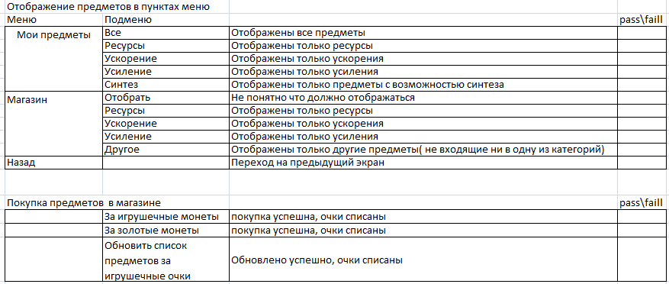 3) Тесты для функционала который могли быть затронут/тесты для регресса
Повторный дефект - Нет
Новые дефекты - Нет

